상품제안서
[써모스] 퀵오픈 스트레이트 텀블러 350ml/250ml/500ml | 상품코드: F19550

 |  |  |  |  |  |  | 02-412-0044 | www.easy1.co.kr
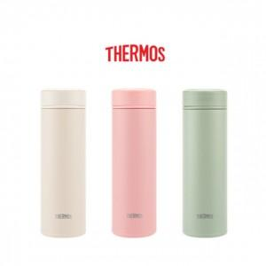 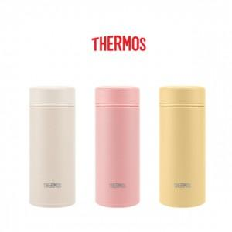

【상세/제작정보】 | <p><span style="font-size: 14pt;">* 레이저인쇄 100개 미만 6만원 부과세별도</span></p><p>&nbsp;</p><p><span style="font-size: 14pt;">&nbsp;</span></p><p>&nbsp;</p><p><span style="font-size: 14pt;">* 선물포장&nbsp; &nbsp; 100개 미만 4만원 부과세별도</span></p><p>&nbsp;</p><p><span style="font-size: 14pt;">&nbsp;</span></p><p>&nbsp;</p><p><span style="font-size: 14pt;">* 배송비- 무료배송</span></p><p>&nbsp;</p>

【인쇄/포장옵션】 | 레이저, 컬러필름인쇄 / 포장지포장

【공급단가】 | 수량 | 50~ | 100~ | 500~ | 1,000~ | 2,000~
*VAT별도 | 350ml | 22,620원 | 22,230원 | 21,840원 | 21,450원 | 21,060원
 | 250ml | 21,460원 | 21,090원 | 20,720원 | 20,350원 | 19,980원
 | 500ml | 23,780원 | 23,370원 | 22,960원 | 22,550원 | 22,140원

【상품 URL】 | http://www.easy1.co.kr/src/goods_detail.php?gdno=19550

